Sheet1
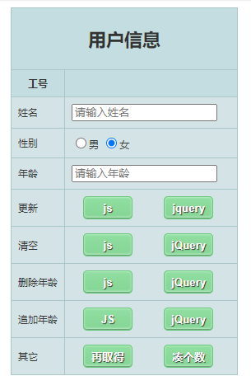
修改后样式
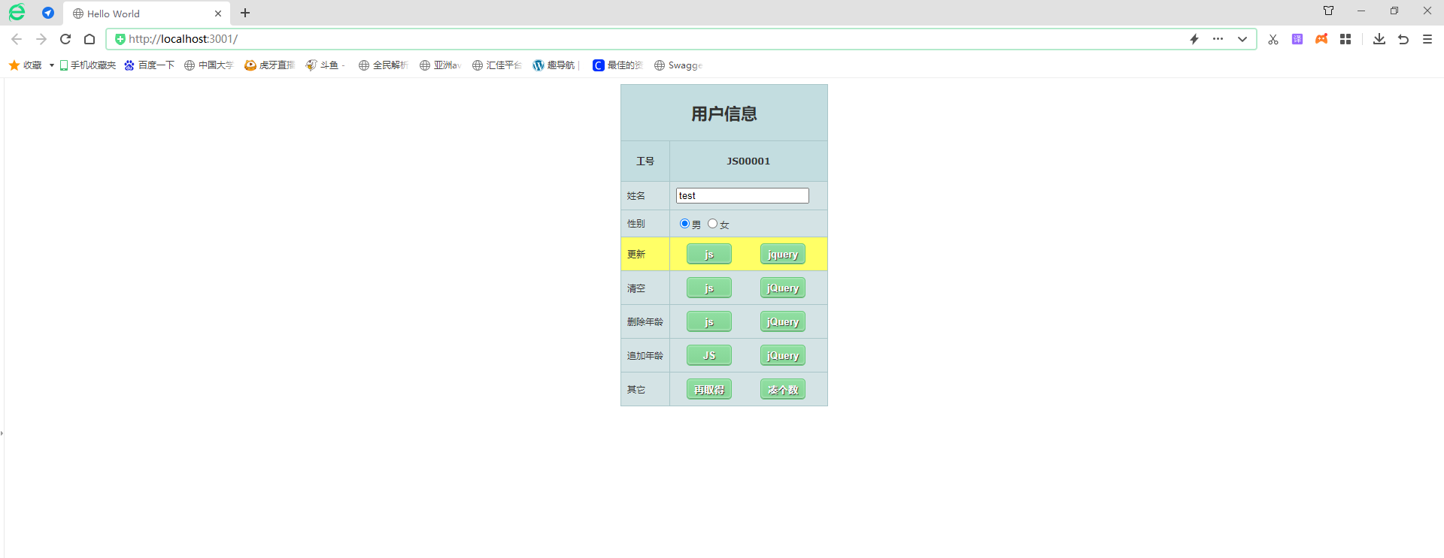

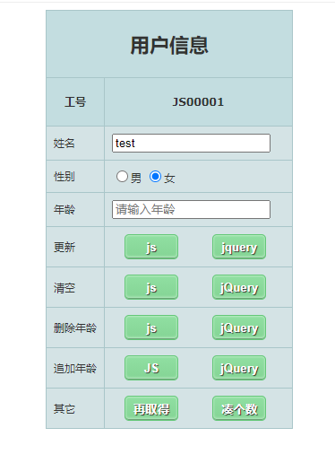
JS清空
 | 原样式: |  | 清空后：
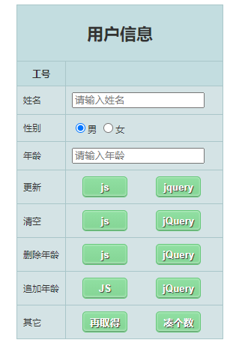

jQuery清空
 | 原样式: |  | 清空后：
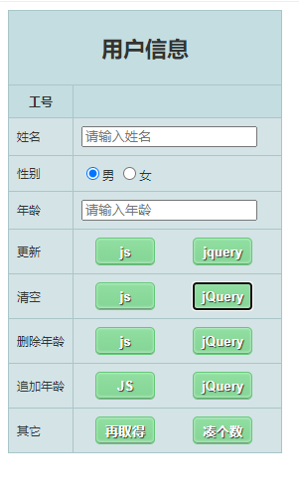

删除年龄
 | JS | jQuery
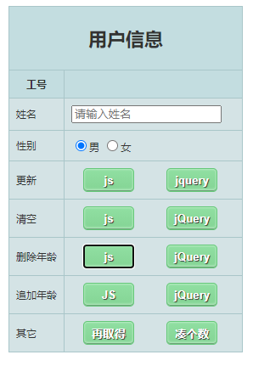
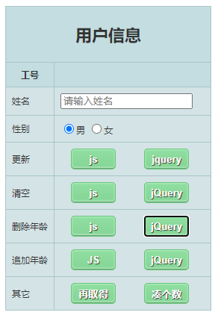

追加年龄
 | JS | jQuery |  | 更新年龄
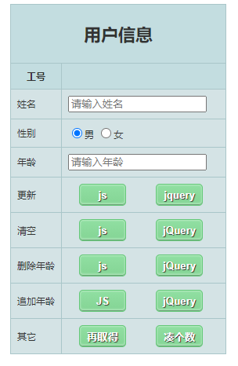
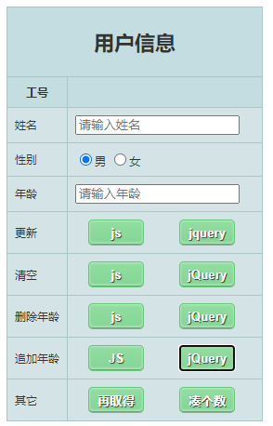
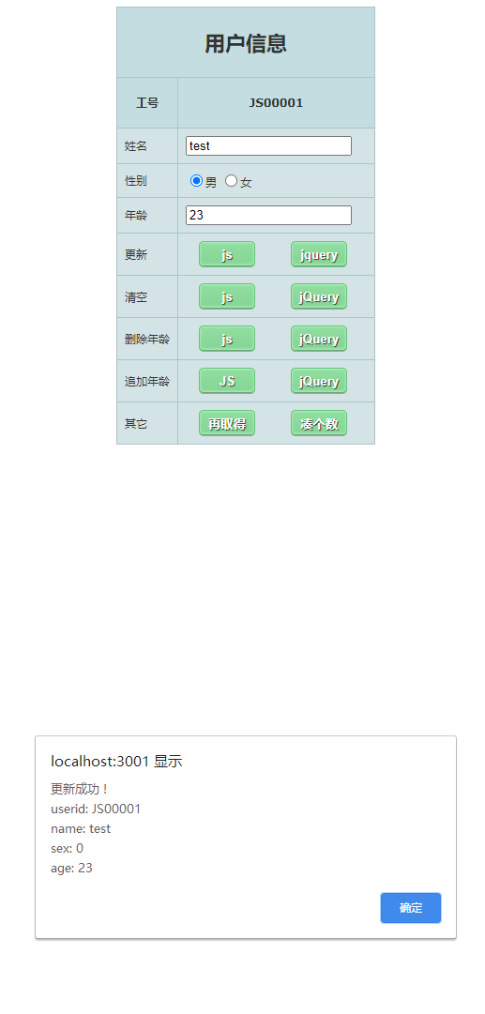
更新年龄的实现是监听input框的值的变化，当input框值变化并且失焦时，会执行年龄更新的代码，将年龄传到后台，更新数据

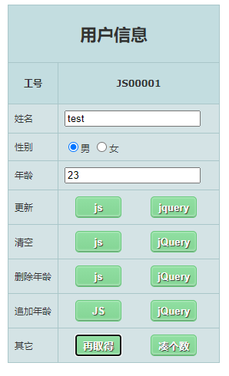
再取得
 | 取得之前样式 | 取得之后

